Накладная-№3
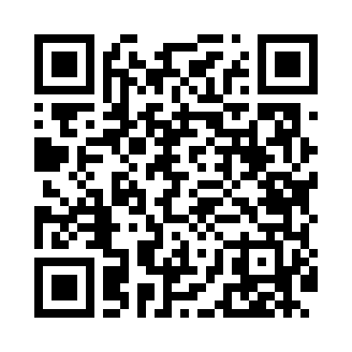
Номер товарно-транспортной накладной: |  |  | Торговый представитель: Amriyev Muhammad
Поставщик: Toshkent falcon fly 2 |  |  | Телефон торгового представителя: +998972880505
Дата отгрузки: 27.11.2025 |  |  | Контрагент: """" Klient
Дата консигнации: |  |  | Адрес:
Доставщик: |  |  | Телефон:
Телефон доставщика:
Время заказа: 27.11.2025 17:23:14
№ | Штрих-код | Название товаров (работ,услуг) | Количество | Количество в кейсе | Цена | Сумма
 |  |  | 11 |  |  | 106.3
1 | 2016513094694 | Поднос столовый пластмасс 35.5x46 sm XP-11-3 | 5 | 5 шт. | 4 | 20
2 | 6934163000048 | Мусорное ведро из коррозионностойкой стали A1 6 DB-99-4 | 2 | 2 коробка | 32 | 64
3 | 6920240023413 | Коврик для ванной и туалета, чехол для крышки унитаза 50*80CM XP-23-41 | 2 | 2 шт. | 4.70 | 9.40
4 | 6920240023598 | Коврики напольные для ванной комнаты 45*55CM XP-23-59 | 1 | 1 шт. | 3.70 | 3.70
5 | 6920240023284 | Коврики напольные для ванной комнаты 80*120CM В большой каропке 30 шт XP-23-28 | 1 | 1 шт. | 9.20 | 9.20
Итого: 106.3$|->UZS: 1,328,750.00

